Foglio1
PHOTO | BRAND | UOMO/DONNA | CODICE ARTICOLO | ARTICOLO | TAGLIA | QUANTITA' | PREZZO | TOT. RETAIL
 | PINKO | DONNA | RIO LARGO | STIVALE | 36 | 2 | 439.00 € | 878.00 €
 | PINKO | DONNA | ABACO | DECOLETTE | 37 | 2 | 424.00 € | 848.00 €
 | PINKO | DONNA | ABACO | DECOLETTE | 40 | 1 | 424.00 € | 424.00 €
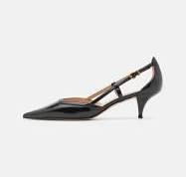
 | PINKO | DONNA | ADA | DECOLETTE | 36 | 1 | 242.00 € | 242.00 €
 | PINKO | DONNA | ADA | DECOLETTE | 37 | 1 | 242.00 € | 242.00 €
 | PINKO | DONNA | ADA | DECOLETTE | 39 | 2 | 242.00 € | 484.00 €
 | PINKO | DONNA | ALIX | SANDALO | 38 | 1 | 275.00 € | 275.00 €
 | PINKO | DONNA | ALKAN | MOCASSINO | 37 | 4 | 534.00 € | 2,136.00 €
 | PINKO | DONNA | AMBRE | STIVALE | 36 | 1 | 715.00 € | 715.00 €
 | PINKO | DONNA | AMBRE | STIVALE | 39 | 1 | 715.00 € | 715.00 €
 | PINKO | DONNA | ANABIA A | SANDALO | 35 | 1 | 385.00 € | 385.00 €
 | PINKO | DONNA | ANABIA A | SANDALO | 37 | 1 | 385.00 € | 385.00 €
 | PINKO | DONNA | ANABIA A | SANDALO | 39 | 2 | 385.00 € | 770.00 €
 | PINKO | DONNA | ANABIA A | SANDALO | 40 | 4 | 385.00 € | 1,540.00 €
 | PINKO | DONNA | ANABIA B | SANDALO | 35 | 3 | 385.00 € | 1,155.00 €
 | PINKO | DONNA | ANABIA B | SANDALO | 36 | 3 | 385.00 € | 1,155.00 €
 | PINKO | DONNA | ANABIA B | SANDALO | 37 | 1 | 385.00 € | 385.00 €
 | PINKO | DONNA | ANABIA B | SANDALO | 38 | 1 | 385.00 € | 385.00 €
 | PINKO | DONNA | ANABIA B | SANDALO | 39 | 1 | 385.00 € | 385.00 €
 | PINKO | DONNA | ANABIA B | SANDALO | 41 | 2 | 385.00 € | 770.00 €
 | PINKO | DONNA | ANABIA F | SANDALO | 35 | 1 | 385.00 € | 385.00 €
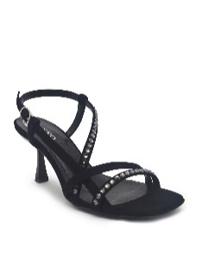
 | PINKO | DONNA | ANAIS N | SANDALO | 35 | 1 | 358.00 € | 358.00 €
 | PINKO | DONNA | ANAIS N | SANDALO | 36 | 1 | 358.00 € | 358.00 €
 | PINKO | DONNA | ANAIS N | SANDALO | 37 | 1 | 358.00 € | 358.00 €
 | PINKO | DONNA | ANAIS N | SANDALO | 38 | 2 | 358.00 € | 716.00 €
 | PINKO | DONNA | ANAIS N | SANDALO | 39 | 2 | 358.00 € | 716.00 €
 | PINKO | DONNA | ANAIS V | SANDALO | 36 | 3 | 358.00 € | 1,074.00 €
 | PINKO | DONNA | ANAIS V | SANDALO | 38 | 1 | 358.00 € | 358.00 €
 | PINKO | DONNA | ANAIS V | SANDALO | 39 | 5 | 358.00 € | 1,790.00 €
 | PINKO | DONNA | ANAIS V | SANDALO | 40 | 1 | 358.00 € | 358.00 €
 | PINKO | DONNA | ANAIS V | SANDALO | 41 | 2 | 358.00 € | 716.00 €
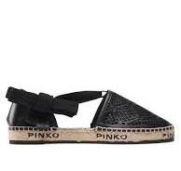 | PINKO | DONNA | ANGELICA | SANDALO | 40 | 1 | 285.00 € | 285.00 €
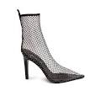
 | PINKO | DONNA | ANNIE | TRONCHETTO | 37 | 2 | 748.00 € | 1,496.00 €
 | PINKO | DONNA | ANNIE | TRONCHETTO | 38 | 2 | 748.00 € | 1,496.00 €
 | PINKO | DONNA | ANNIE | TRONCHETTO | 39 | 2 | 748.00 € | 1,496.00 €
 | PINKO | DONNA | ANNIE | TRONCHETTO | 40 | 1 | 748.00 € | 748.00 €
 | PINKO | DONNA | ARGENTIERE | DECOLETTE | 35 | 1 | 252.00 € | 252.00 €
 | PINKO | DONNA | ARGENTIERE | DECOLETTE | 37 | 1 | 252.00 € | 252.00 €
 | PINKO | DONNA | ARGENTIERE | DECOLETTE | 41 | 1 | 252.00 € | 252.00 €
 | PINKO | DONNA | BACK | ANFIBIO | 40 | 1 | 644.00 € | 644.00 €
 | PINKO | DONNA | BASILICO | DECOLETTE | 39 | 1 | 385.00 € | 385.00 €
 | PINKO | DONNA | BLOCK | SANDALO | 37 | 3 | 468.00 € | 1,404.00 €
 | PINKO | DONNA | BONDY 2.0 | SNEAKERS | 40 | 1 | 252.00 € | 252.00 €
 | PINKO | DONNA | BOSA | DECOLETTE | 39 | 1 | 300.00 € | 300.00 €
 | PINKO | DONNA | BRAHMS | STIVALE | 37 | 1 | 396.00 € | 396.00 €
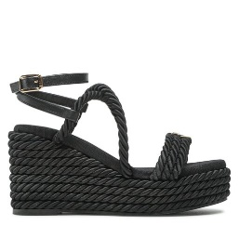 | PINKO | DONNA | BRIGITTE | SANDALO | 39 | 1 | 385.00 € | 385.00 €
 | PINKO | DONNA | CALILA | SANDALO | 39 | 1 | 270.00 € | 270.00 €
 | PINKO | DONNA | CALILA | SANDALO | 40 | 1 | 270.00 € | 270.00 €
 | PINKO | DONNA | CALILA | SANDALO | 41 | 1 | 270.00 € | 270.00 €
 | PINKO | DONNA | CAPPERI | STIVALE | 36 | 3 | 435.00 € | 1,305.00 €
 | PINKO | DONNA | CARDAMOMO | STIVALE | 40 | 2 | 435.00 € | 870.00 €
 | PINKO | DONNA | CARTER | DECOLETTE | 40 | 2 | 414.00 € | 828.00 €
 | PINKO | DONNA | CECILIE | CIABATTA | 35 | 1 | 215.00 € | 215.00 €
 | PINKO | DONNA | CECILIE | CIABATTA | 36 | 1 | 215.00 € | 215.00 €
 | PINKO | DONNA | CECILIE | CIABATTA | 37 | 1 | 215.00 € | 215.00 €
 | PINKO | DONNA | CECILIE | CIABATTA | 40 | 1 | 215.00 € | 215.00 €
 | PINKO | DONNA | CECILIE | CIABATTA | 41 | 1 | 215.00 € | 215.00 €
 | PINKO | DONNA | CHOPIN | DECOLETTE | 37 | 2 | 358.00 € | 716.00 €
 | PINKO | DONNA | CHOPIN | DECOLETTE | 40 | 1 | 358.00 € | 358.00 €
 | PINKO | DONNA | CIPRO | DECOLETTE | 35 | 1 | 275.00 € | 275.00 €
 | PINKO | DONNA | CIPRO | DECOLETTE | 40 | 2 | 275.00 € | 550.00 €
 | PINKO | DONNA | CLAIRE | CIABATTA | 40 | 1 | 248.00 € | 248.00 €
 | PINKO | DONNA | COBALTO | SABOT | 40 | 2 | 250.00 € | 500.00 €
 | PINKO | DONNA | CORALINE F | DECOLETTE | 35 | 2 | 495.00 € | 990.00 €
 | PINKO | DONNA | CORALINE F | DECOLETTE | 36 | 1 | 495.00 € | 495.00 €
 | PINKO | DONNA | CORALINE F | DECOLETTE | 37 | 2 | 495.00 € | 990.00 €
 | PINKO | DONNA | CORALINE F | DECOLETTE | 38 | 1 | 495.00 € | 495.00 €
 | PINKO | DONNA | CORALINE F | DECOLETTE | 41 | 2 | 495.00 € | 990.00 €
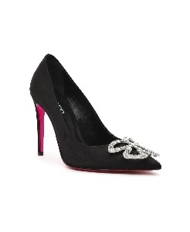
 | PINKO | DONNA | CORALINE N | DECOLETTE | 35 | 3 | 495.00 € | 1,485.00 €
 | PINKO | DONNA | CORALINE N | DECOLETTE | 36 | 2 | 495.00 € | 990.00 €
 | PINKO | DONNA | CORALINE N | DECOLETTE | 37 | 3 | 495.00 € | 1,485.00 €
 | PINKO | DONNA | CORALINE N | DECOLETTE | 38 | 4 | 495.00 € | 1,980.00 €
 | PINKO | DONNA | CORALINE N | DECOLETTE | 39 | 3 | 495.00 € | 1,485.00 €
 | PINKO | DONNA | CORALINE N | DECOLETTE | 40 | 4 | 495.00 € | 1,980.00 €
 | PINKO | DONNA | CORALINE N | DECOLETTE | 41 | 2 | 495.00 € | 990.00 €
 | PINKO | DONNA | CORINNE A | SABOT | 37 | 1 | 414.00 € | 414.00 €
 | PINKO | DONNA | CORINNE A | SABOT | 36 | 4 | 358.00 € | 1,432.00 €
 | PINKO | DONNA | CORINNE A | SABOT | 37 | 3 | 358.00 € | 1,074.00 €
 | PINKO | DONNA | CORINNE A | SABOT | 38 | 2 | 358.00 € | 716.00 €
 | PINKO | DONNA | CORINNE A | SABOT | 39 | 5 | 358.00 € | 1,790.00 €
 | PINKO | DONNA | CORINNE A | SABOT | 40 | 2 | 358.00 € | 716.00 €
 | PINKO | DONNA | CORINNE B | SABOT | 35 | 1 | 358.00 € | 358.00 €
 | PINKO | DONNA | CORINNE B | SABOT | 36 | 1 | 358.00 € | 358.00 €
 | PINKO | DONNA | CORINNE B | SABOT | 37 | 1 | 358.00 € | 358.00 €
 | PINKO | DONNA | CORINNE B | SABOT | 40 | 1 | 358.00 € | 358.00 €
 | PINKO | DONNA | CORINNE LAMINATA | SABOT | 36 | 7 | 385.00 € | 2,695.00 €
 | PINKO | DONNA | CORINNE LAMINATA | SABOT | 37 | 2 | 385.00 € | 770.00 €
 | PINKO | DONNA | CORINNE LAMINATA | SABOT | 39 | 1 | 385.00 € | 385.00 €
 | PINKO | DONNA | CORINNE LAMINATA | SABOT | 40 | 2 | 385.00 € | 770.00 €
 | PINKO | DONNA | CORINNE LAMINATA | SABOT | 41 | 1 | 385.00 € | 385.00 €
 | PINKO | DONNA | CORINNE N | SABOT | 35 | 3 | 358.00 € | 1,074.00 €
 | PINKO | DONNA | CORINNE N | SABOT | 36 | 1 | 358.00 € | 358.00 €
 | PINKO | DONNA | CORINNE N | SABOT | 38 | 1 | 358.00 € | 358.00 €
 | PINKO | DONNA | CORINNE N | SABOT | 40 | 1 | 358.00 € | 358.00 €
 | PINKO | DONNA | CORINNE R | SABOT | 36 | 1 | 358.00 € | 358.00 €
 | PINKO | DONNA | CORINNE R | SABOT | 37 | 4 | 358.00 € | 1,432.00 €
 | PINKO | DONNA | CORINNE R | SABOT | 38 | 2 | 358.00 € | 716.00 €
 | PINKO | DONNA | CORINNE R | SABOT | 39 | 2 | 358.00 € | 716.00 €
 | PINKO | DONNA | CORINNE R | SABOT | 40 | 2 | 358.00 € | 716.00 €
 | PINKO | DONNA | CORINNE R | SABOT | 41 | 1 | 358.00 € | 358.00 €
 | PINKO | DONNA | CROMO | TRONCHETTO | 40 | 1 | 325.00 € | 325.00 €
 | PINKO | DONNA | CUMINO | STIVALE | 40 | 1 | 414.00 € | 414.00 €
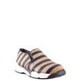 | PINKO | DONNA | DIAMANTE | SNEAKERS | 37 | 1 | 400.00 € | 400.00 €
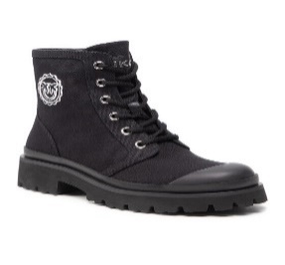
 | PINKO | DONNA | DONNA | TRONCHETTO | 37 | 4 | 255.00 € | 1,020.00 €
 | PINKO | DONNA | DONNA | TRONCHETTO | 38 | 5 | 255.00 € | 1,275.00 €
 | PINKO | DONNA | DONNA | TRONCHETTO | 39 | 2 | 255.00 € | 510.00 €
 | PINKO | DONNA | ELGAR | STIVALE | 40 | 1 | 435.00 € | 435.00 €
 | PINKO | DONNA | ELODIE N | SANDALO | 36 | 1 | 215.00 € | 215.00 €
 | PINKO | DONNA | ELODIE N | SANDALO | 37 | 5 | 215.00 € | 1,075.00 €
 | PINKO | DONNA | ELODIE N | SANDALO | 38 | 1 | 215.00 € | 215.00 €
 | PINKO | DONNA | ELODIE N | SANDALO | 40 | 1 | 215.00 € | 215.00 €
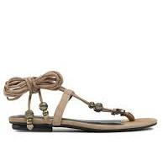
 | PINKO | DONNA | ELODIE S | SANDALO | 36 | 2 | 215.00 € | 430.00 €
 | PINKO | DONNA | ELODIE S | SANDALO | 37 | 3 | 215.00 € | 645.00 €
 | PINKO | DONNA | ELODIE S | SANDALO | 38 | 3 | 215.00 € | 645.00 €
 | PINKO | DONNA | ELODIE S | SANDALO | 41 | 1 | 215.00 € | 215.00 €
 | PINKO | DONNA | EMATITE | TRONCHETTO | 40 | 1 | 358.00 € | 358.00 €
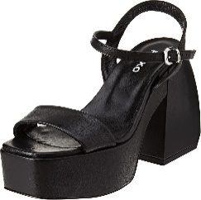
 | PINKO | DONNA | FANTINE N | SANDALO | 39 | 1 | 385.00 € | 385.00 €
 | PINKO | DONNA | FANTINE N | SANDALO | 40 | 1 | 385.00 € | 385.00 €
 | PINKO | DONNA | FANTINE N | SANDALO | 41 | 2 | 385.00 € | 770.00 €
 | PINKO | DONNA | FANTINE V | SANDALO | 37 | 1 | 385.00 € | 385.00 €
 | PINKO | DONNA | FANTINE V | SANDALO | 38 | 1 | 385.00 € | 385.00 €
 | PINKO | DONNA | FANTINE V | SANDALO | 39 | 2 | 385.00 € | 770.00 €
 | PINKO | DONNA | FANTINE V | SANDALO | 40 | 2 | 385.00 € | 770.00 €
 | PINKO | DONNA | FANTINE V | SANDALO | 41 | 1 | 385.00 € | 385.00 €
 | PINKO | DONNA | FANTINE WEDGE | SANDALO | 36 | 1 | 435.00 € | 435.00 €
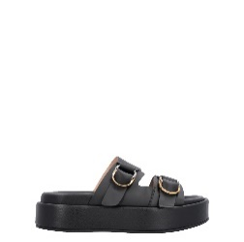 | PINKO | DONNA | FLORES | CIABATTA | 40 | 2 | 242.00 € | 484.00 €
 | PINKO | DONNA | GARLAND | SNEAKERS | 37 | 2 | 208.00 € | 416.00 €
 | PINKO | DONNA | GARLAND | SNEAKERS | 40 | 1 | 208.00 € | 208.00 €
 | PINKO | DONNA | GARY | SNEAKERS | 40 | 1 | 270.00 € | 270.00 €
 | PINKO | DONNA | GIADA | SNEAKERS | 40 | 2 | 290.00 € | 580.00 €
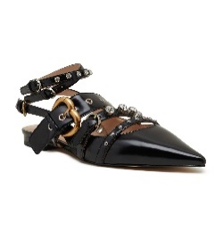
 | PINKO | DONNA | GIANIRA | SANDALO | 37 | 8 | 362.00 € | 2,896.00 €
 | PINKO | DONNA | GIANIRA | SANDALO | 39 | 1 | 362.00 € | 362.00 €
 | PINKO | DONNA | GIANIRA | SANDALO | 40 | 2 | 362.00 € | 724.00 €
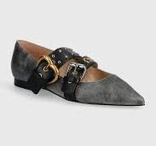 | PINKO | DONNA | GIANIRA 03 | SANDALO | 40 | 2 | 300.00 € | 600.00 €
 | PINKO | DONNA | GIOCATTOLO 2 | DECOLETTE | 37 | 1 | 300.00 € | 300.00 €
 | PINKO | DONNA | GRANATA | TRONCHETTO | 40 | 1 | 434.00 € | 434.00 €
 | PINKO | DONNA | IVES | SANDALO | 37 | 1 | 570.00 € | 570.00 €
 | PINKO | DONNA | JANIS N | SANDALO | 36 | 1 | 314.00 € | 314.00 €
 | PINKO | DONNA | JANIS N | SANDALO | 37 | 5 | 314.00 € | 1,570.00 €
 | PINKO | DONNA | JANIS N | SANDALO | 38 | 4 | 314.00 € | 1,256.00 €
 | PINKO | DONNA | JANIS N | SANDALO | 39 | 3 | 314.00 € | 942.00 €
 | PINKO | DONNA | JANIS N | SANDALO | 40 | 1 | 314.00 € | 314.00 €
 | PINKO | DONNA | JANIS V | SANDALO | 37 | 3 | 314.00 € | 942.00 €
 | PINKO | DONNA | JANIS V | SANDALO | 38 | 6 | 314.00 € | 1,884.00 €
 | PINKO | DONNA | JANIS V | SANDALO | 39 | 7 | 314.00 € | 2,198.00 €
 | PINKO | DONNA | JANIS V | SANDALO | 40 | 1 | 314.00 € | 314.00 €
 | PINKO | DONNA | JANIS V | SANDALO | 41 | 1 | 314.00 € | 314.00 €
 | PINKO | DONNA | JANIS S | SANDALO | 37 | 1 | 270.00 € | 270.00 €
 | PINKO | DONNA | JOMELI | TRONCHETTO | 37 | 1 | 325.00 € | 325.00 €
 | PINKO | DONNA | JOMELI | TRONCHETTO | 40 | 1 | 325.00 € | 325.00 €
 | PINKO | DONNA | KAI | SANDALO | 37 | 1 | 315.00 € | 315.00 €
 | PINKO | DONNA | KAI | SANDALO | 38 | 1 | 315.00 € | 315.00 €
 | PINKO | DONNA | KAI 14 | SANDALO | 40 | 2 | 358.00 € | 716.00 €
 | PINKO | DONNA | KARINE | DECOLETTE | 40 | 1 | 495.00 € | 495.00 €
 | PINKO | DONNA | LEHAR | STIVALE | 37 | 1 | 748.00 € | 748.00 €
 | PINKO | DONNA | LEONIE | DECOLETTE | 35 | 1 | 290.00 € | 290.00 €
 | PINKO | DONNA | LEONIE | DECOLETTE | 36 | 3 | 290.00 € | 870.00 €
 | PINKO | DONNA | LEONIE | DECOLETTE | 37 | 2 | 290.00 € | 580.00 €
 | PINKO | DONNA | LEONIE | DECOLETTE | 38 | 1 | 290.00 € | 290.00 €
 | PINKO | DONNA | LEONIE | DECOLETTE | 39 | 1 | 290.00 € | 290.00 €
 | PINKO | DONNA | LEONIE | DECOLETTE | 40 | 2 | 290.00 € | 580.00 €
 | PINKO | DONNA | LEONIE | DECOLETTE | 41 | 2 | 290.00 € | 580.00 €
 | PINKO | DONNA | LEONORE A | SANDALO | 35 | 3 | 400.00 € | 1,200.00 €
 | PINKO | DONNA | LEONORE A | SANDALO | 36 | 4 | 400.00 € | 1,600.00 €
 | PINKO | DONNA | LEONORE A | SANDALO | 37 | 5 | 400.00 € | 2,000.00 €
 | PINKO | DONNA | LEONORE A | SANDALO | 38 | 4 | 400.00 € | 1,600.00 €
 | PINKO | DONNA | LEONORE A | SANDALO | 39 | 6 | 400.00 € | 2,400.00 €
 | PINKO | DONNA | LEONORE A | SANDALO | 40 | 3 | 400.00 € | 1,200.00 €
 | PINKO | DONNA | LEONORE A | SANDALO | 41 | 5 | 400.00 € | 2,000.00 €
 | PINKO | DONNA | LEONORE V | SANDALO | 35 | 1 | 400.00 € | 400.00 €
 | PINKO | DONNA | LEONORE V | SANDALO | 37 | 3 | 400.00 € | 1,200.00 €
 | PINKO | DONNA | LEONORE V | SANDALO | 38 | 2 | 400.00 € | 800.00 €
 | PINKO | DONNA | LEONORE V | SANDALO | 39 | 2 | 400.00 € | 800.00 €
 | PINKO | DONNA | LEONORE V | SANDALO | 40 | 3 | 400.00 € | 1,200.00 €
 | PINKO | DONNA | LEONORE V | SANDALO | 41 | 2 | 400.00 € | 800.00 €
 | PINKO | DONNA | LISETTE C | DECOLETTE | 36 | 1 | 435.00 € | 435.00 €
 | PINKO | DONNA | LISETTE F | DECOLETTE | 36 | 2 | 435.00 € | 870.00 €
 | PINKO | DONNA | LISETTE F | DECOLETTE | 37 | 2 | 435.00 € | 870.00 €
 | PINKO | DONNA | LISETTE F | DECOLETTE | 38 | 2 | 435.00 € | 870.00 €
 | PINKO | DONNA | LISETTE F | DECOLETTE | 39 | 2 | 435.00 € | 870.00 €
 | PINKO | DONNA | LISETTE F | DECOLETTE | 40 | 1 | 435.00 € | 435.00 €
 | PINKO | DONNA | LISETTE N | DECOLETTE | 36 | 2 | 435.00 € | 870.00 €
 | PINKO | DONNA | LISETTE N | DECOLETTE | 40 | 1 | 435.00 € | 435.00 €
 | PINKO | DONNA | LONGO | SABOT | 40 | 1 | 300.00 € | 300.00 €
 | PINKO | DONNA | LUCY | DECOLETTE | 37 | 1 | 315.00 € | 315.00 €
 | PINKO | DONNA | LUCY | DECOLETTE | 39 | 1 | 315.00 € | 315.00 €
 | PINKO | DONNA | MARGAUX | SANDALO | 35 | 1 | 385.00 € | 385.00 €
 | PINKO | DONNA | MARGAUX | SANDALO | 36 | 2 | 385.00 € | 770.00 €
 | PINKO | DONNA | MARGAUX | SANDALO | 37 | 1 | 385.00 € | 385.00 €
 | PINKO | DONNA | MARGAUX | SANDALO | 38 | 1 | 385.00 € | 385.00 €
 | PINKO | DONNA | MARGAUX | SANDALO | 39 | 2 | 385.00 € | 770.00 €
 | PINKO | DONNA | MARGAUX | SANDALO | 40 | 1 | 385.00 € | 385.00 €
 | PINKO | DONNA | MARLI | CIABATTA | 38 | 6 | 215.00 € | 1,290.00 €
 | PINKO | DONNA | MARLI | CIABATTA | 39 | 2 | 215.00 € | 430.00 €
 | PINKO | DONNA | MARLI | CIABATTA | 41 | 2 | 215.00 € | 430.00 €
 | PINKO | DONNA | MARTINE | SABOT | 37 | 1 | 325.00 € | 325.00 €
 | PINKO | DONNA | MARTINE | SABOT | 39 | 2 | 325.00 € | 650.00 €
 | PINKO | DONNA | MARTINE | SABOT | 41 | 1 | 325.00 € | 325.00 €
 | PINKO | DONNA | MOLLY | CIABATTA | 37 | 2 | 270.00 € | 540.00 €
 | PINKO | DONNA | MOLLY | CIABATTA | 38 | 1 | 270.00 € | 270.00 €
 | PINKO | DONNA | MOLLY | CIABATTA | 40 | 1 | 270.00 € | 270.00 €
 | PINKO | DONNA | MOSS | SNEAKERS | 36 | 3 | 215.00 € | 645.00 €
 | PINKO | DONNA | MOSS | SNEAKERS | 38 | 2 | 215.00 € | 430.00 €
 | PINKO | DONNA | MOSS | SNEAKERS | 40 | 1 | 215.00 € | 215.00 €
 | PINKO | DONNA | MOSS | SNEAKERS | 41 | 1 | 215.00 € | 215.00 €
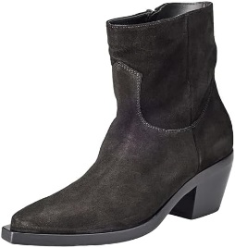 | PINKO | DONNA | MOZART | TRONCHETTO | 40 | 3 | 460.00 € | 1,380.00 €
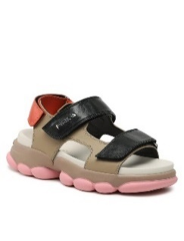
 | PINKO | DONNA | MYLENE | SANDALO | 35 | 1 | 325.00 € | 325.00 €
 | PINKO | DONNA | MYLENE | SANDALO | 37 | 1 | 325.00 € | 325.00 €
 | PINKO | DONNA | MYLENE | SANDALO | 40 | 1 | 325.00 € | 325.00 €
 | PINKO | DONNA | NATALIE 2 | STIVALE | 36 | 1 | 384.00 € | 384.00 €
 | PINKO | DONNA | NATALIE 3 | STIVALE | 37 | 1 | 384.00 € | 384.00 €
 | PINKO | DONNA | NOCE MOSCATA | STIVALE | 40 | 2 | 385.00 € | 770.00 €
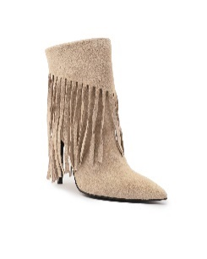
 | PINKO | DONNA | OLYMPE | TRONCHETTO | 36 | 1 | 545.00 € | 545.00 €
 | PINKO | DONNA | OLYMPE | TRONCHETTO | 37 | 1 | 545.00 € | 545.00 €
 | PINKO | DONNA | OLYMPE | TRONCHETTO | 39 | 3 | 545.00 € | 1,635.00 €
 | PINKO | DONNA | OLYMPE | TRONCHETTO | 40 | 2 | 545.00 € | 1,090.00 €
 | PINKO | DONNA | OLYMPE | TRONCHETTO | 41 | 2 | 545.00 € | 1,090.00 €
 | PINKO | DONNA | ONICE | SANDALO | 37 | 1 | 270.00 € | 270.00 €
 | PINKO | DONNA | ONICE | SANDALO | 40 | 2 | 270.00 € | 540.00 €
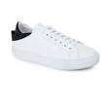 | PINKO | DONNA | OPALE | SNEAKERS | 40 | 1 | 300.00 € | 300.00 €
 | PINKO | DONNA | OXALIS | STIVALE | 40 | 1 | 424.00 € | 424.00 €
 | PINKO | DONNA | PAGANINI | STIVALE | 37 | 2 | 528.00 € | 1,056.00 €
 | PINKO | DONNA | PAULINE B | CIABATTA | 35 | 2 | 259.00 € | 518.00 €
 | PINKO | DONNA | PAULINE B | CIABATTA | 36 | 1 | 259.00 € | 259.00 €
 | PINKO | DONNA | PAULINE B | CIABATTA | 37 | 3 | 259.00 € | 777.00 €
 | PINKO | DONNA | PAULINE B | CIABATTA | 38 | 1 | 259.00 € | 259.00 €
 | PINKO | DONNA | PAULINE N | CIABATTA | 35 | 2 | 259.00 € | 518.00 €
 | PINKO | DONNA | PAULINE N | CIABATTA | 36 | 3 | 259.00 € | 777.00 €
 | PINKO | DONNA | PAULINE R | CIABATTA | 36 | 1 | 259.00 € | 259.00 €
 | PINKO | DONNA | PAULINE R | CIABATTA | 37 | 1 | 259.00 € | 259.00 €
 | PINKO | DONNA | PAULINE S | CIABATTA | 40 | 1 | 259.00 € | 259.00 €
 | PINKO | DONNA | PERRY | TRONCHETTO | 37 | 3 | 468.00 € | 1,404.00 €
 | PINKO | DONNA | PERRY | TRONCHETTO | 38 | 1 | 468.00 € | 468.00 €
 | PINKO | DONNA | PERRY | TRONCHETTO | 40 | 1 | 468.00 € | 468.00 €
 | PINKO | DONNA | PLEYEL | STIVALE | 37 | 1 | 649.00 € | 649.00 €
 | PINKO | DONNA | PUCCINI | DECOLETTE | 37 | 3 | 435.00 € | 1,305.00 €
 | PINKO | DONNA | PUCCINI | DECOLETTE | 39 | 1 | 435.00 € | 435.00 €
 | PINKO | DONNA | PUCCINI | DECOLETTE | 40 | 3 | 435.00 € | 1,305.00 €
 | PINKO | DONNA | QUARZO | TRONCHETTO | 40 | 2 | 435.00 € | 870.00 €
 | PINKO | DONNA | RAVEL | DECOLETTE | 37 | 1 | 435.00 € | 435.00 €
 | PINKO | DONNA | ROCCIA | SNEAKERS | 40 | 2 | 280.00 € | 560.00 €
 | PINKO | DONNA | RUTA | STIVALE | 40 | 2 | 199.00 € | 398.00 €
 | PINKO | DONNA | SALES | TRONCHETTO | 36 | 1 | 424.00 € | 424.00 €
 | PINKO | DONNA | SALES | TRONCHETTO | 38 | 1 | 424.00 € | 424.00 €
 | PINKO | DONNA | SALES | TRONCHETTO | 40 | 1 | 424.00 € | 424.00 €
 | PINKO | DONNA | SALOME L | SANDALO | 35 | 1 | 385.00 € | 385.00 €
 | PINKO | DONNA | SALOME L | SANDALO | 36 | 1 | 385.00 € | 385.00 €
 | PINKO | DONNA | SALOME N | SANDALO | 35 | 1 | 385.00 € | 385.00 €
 | PINKO | DONNA | SALOME N | SANDALO | 37 | 3 | 385.00 € | 1,155.00 €
 | PINKO | DONNA | SALOME N | SANDALO | 38 | 1 | 385.00 € | 385.00 €
 | PINKO | DONNA | SALOME N | SANDALO | 39 | 4 | 385.00 € | 1,540.00 €
 | PINKO | DONNA | SALOME N | SANDALO | 40 | 4 | 385.00 € | 1,540.00 €
 | PINKO | DONNA | SHUMANN | TRONCHETTO | 37 | 2 | 468.00 € | 936.00 €
 | PINKO | DONNA | SHUMANN | TRONCHETTO | 40 | 2 | 468.00 € | 936.00 €
 | PINKO | DONNA | SPICARA | STIVALE | 36 | 1 | 765.00 € | 765.00 €
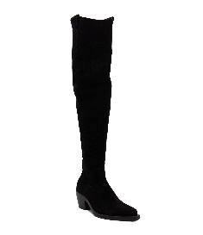 | PINKO | DONNA | STRAUSS | STIVALE | 40 | 1 | 495.00 € | 495.00 €
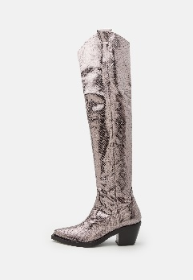 | PINKO | DONNA | STRAUSS LAMINATO | STIVALE | 40 | 1 | 715.00 € | 715.00 €
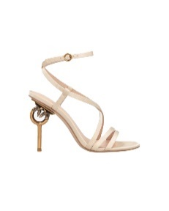 | PINKO | DONNA | SUNNY 03 | SANDALO | 40 | 1 | 384.00 € | 384.00 €
 | PINKO | DONNA | SVEZIA | SANDALO | 40 | 4 | 435.00 € | 1,740.00 €
 | PINKO | DONNA | TEA | TRONCHETTO | 37 | 1 | 385.00 € | 385.00 €
 | PINKO | DONNA | TEA | TRONCHETTO | 39 | 2 | 385.00 € | 770.00 €
 | PINKO | DONNA | TEA | TRONCHETTO | 40 | 1 | 385.00 € | 385.00 €
 | PINKO | DONNA | TENNISTA | SANDALO | 37 | 2 | 384.00 € | 768.00 €
 | PINKO | DONNA | TENNISTA | SANDALO | 38 | 3 | 384.00 € | 1,152.00 €
 | PINKO | DONNA | TENNISTA | SANDALO | 39 | 1 | 384.00 € | 384.00 €
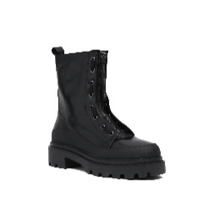 | PINKO | DONNA | TIMO | STIVALE | 35 | 1 | 424.00 € | 424.00 €
 | PINKO | DONNA | TIMO | STIVALE | 36 | 1 | 424.00 € | 424.00 €
 | PINKO | DONNA | TOPAZIO | TRONCHETTO | 40 | 3 | 468.00 € | 1,404.00 €
 | PINKO | DONNA | TRICHOPILIA | SANDALO | 40 | 1 | 380.00 € | 380.00 €
 | PINKO | DONNA | TURCHESE | TRONCHETTO | 40 | 1 | 470.00 € | 470.00 €
 | PINKO | DONNA | VALENTINE F | TRONCHETTO | 35 | 1 | 435.00 € | 435.00 €
 | PINKO | DONNA | VALENTINE F | TRONCHETTO | 36 | 1 | 435.00 € | 435.00 €
 | PINKO | DONNA | VALENTINE F | TRONCHETTO | 37 | 6 | 435.00 € | 2,610.00 €
 | PINKO | DONNA | VALENTINE F | TRONCHETTO | 38 | 3 | 435.00 € | 1,305.00 €
 | PINKO | DONNA | VALENTINE F | TRONCHETTO | 39 | 4 | 435.00 € | 1,740.00 €
 | PINKO | DONNA | VALENTINE F | TRONCHETTO | 40 | 3 | 435.00 € | 1,305.00 €
 | PINKO | DONNA | VALENTINE F | TRONCHETTO | 41 | 4 | 435.00 € | 1,740.00 €
 | PINKO | DONNA | VALENTINE L | TRONCHETTO | 35 | 2 | 435.00 € | 870.00 €
 | PINKO | DONNA | VALENTINE L | TRONCHETTO | 36 | 2 | 435.00 € | 870.00 €
 | PINKO | DONNA | VALENTINE L | TRONCHETTO | 37 | 5 | 435.00 € | 2,175.00 €
 | PINKO | DONNA | VALENTINE L | TRONCHETTO | 38 | 4 | 435.00 € | 1,740.00 €
 | PINKO | DONNA | VALENTINE L | TRONCHETTO | 39 | 5 | 435.00 € | 2,175.00 €
 | PINKO | DONNA | VALENTINE L | TRONCHETTO | 40 | 3 | 435.00 € | 1,305.00 €
 | PINKO | DONNA | VALENTINE L | TRONCHETTO | 41 | 2 | 435.00 € | 870.00 €
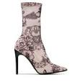
 | PINKO | DONNA | VALENTINE N | TRONCHETTO | 35 | 1 | 435.00 € | 435.00 €
 | PINKO | DONNA | VALENTINE N | TRONCHETTO | 36 | 2 | 435.00 € | 870.00 €
 | PINKO | DONNA | VALENTINE N | TRONCHETTO | 37 | 1 | 435.00 € | 435.00 €
 | PINKO | DONNA | VALENTINE N | TRONCHETTO | 38 | 2 | 435.00 € | 870.00 €
 | PINKO | DONNA | VALENTINE N | TRONCHETTO | 39 | 6 | 435.00 € | 2,610.00 €
 | PINKO | DONNA | VALENTINE N | TRONCHETTO | 40 | 2 | 435.00 € | 870.00 €
 | PINKO | DONNA | VALENTINE V | TRONCHETTO | 35 | 1 | 435.00 € | 435.00 €
 | PINKO | DONNA | VALENTINE V | TRONCHETTO | 36 | 1 | 435.00 € | 435.00 €
 | PINKO | DONNA | VALENTINE V | TRONCHETTO | 37 | 4 | 435.00 € | 1,740.00 €
 | PINKO | DONNA | VALENTINE V | TRONCHETTO | 38 | 3 | 435.00 € | 1,305.00 €
 | PINKO | DONNA | VALENTINE V | TRONCHETTO | 39 | 6 | 435.00 € | 2,610.00 €
 | PINKO | DONNA | VALENTINE V | TRONCHETTO | 40 | 4 | 435.00 € | 1,740.00 €
 | PINKO | DONNA | VALENTINE V | TRONCHETTO | 41 | 2 | 435.00 € | 870.00 €
 | PINKO | DONNA | VERA CRUZ | TRONCHETTO | 41 | 1 | 385.00 € | 385.00 €
 | PINKO | DONNA | VIVALDI | SANDALO | 37 | 3 | 494.00 € | 1,482.00 €
 | PINKO | DONNA | ZAFFERANO | STIVALE | 38 | 1 | 325.00 € | 325.00 €
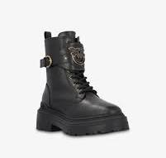 | PINKO | DONNA | ZENZERO | ANFIBIO | 40 | 3 | 435.00 € | 1,305.00 €
 |  |  |  |  |  | 590 |  | 225,091.00 €

